Habilidades
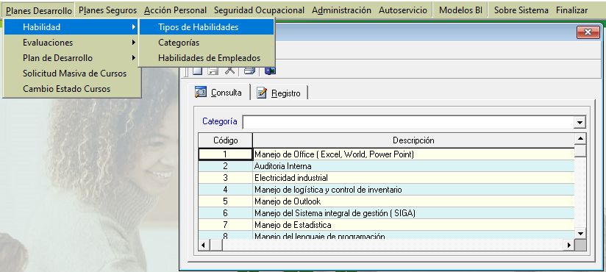
ID Descripción Puesto | ID Habilidad

Competencias
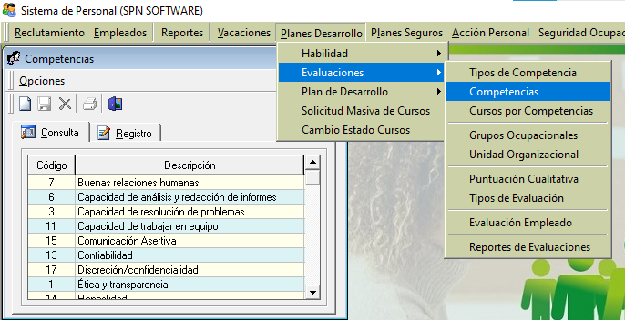
ID Descripción Puesto | ID Competencia

